ekonominio vertinimo kriterijai
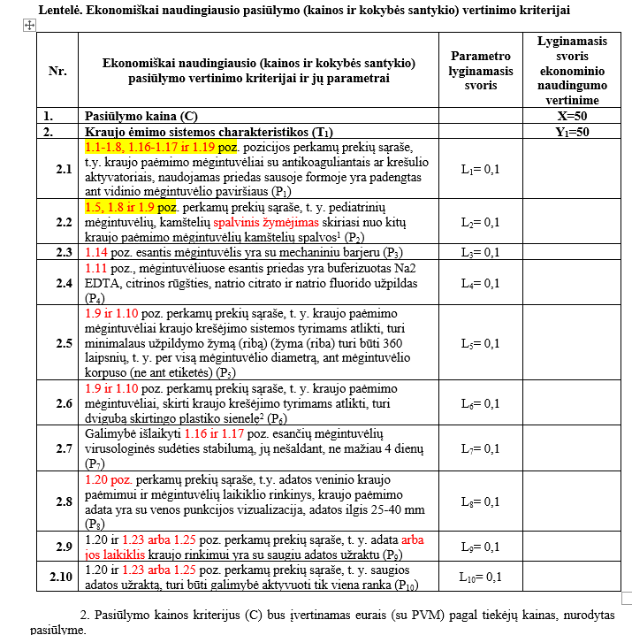

Gamintojo dokumentacija (konfidencialu) BD katalogas 1. TS, psl. 8, 13.
Gamintojo dokumentacija (konfidencialu) Techninė specifikacija 17. Naudojimo instrukcija, psl. 3
Gamintojo dokumentacija (konfidencialu) Ekonominis naudingumas, psl. 1, 3, 9.

Gamintojo dokumentacija (konfidencialu) BD katalogas 1. TS, psl. 2, 3, 13.

Gamintojo dokumentacija (konfidencialu) BD katalogas 1. TS, psl. 10.

-

Gamintojo dokumentacija (konfidencialu) Ekonominis naudingumas, psl. 8

Gamintojo dokumentacija (konfidencialu) BD katalogas 1. TS, psl. 1.
Gamintojo dokumentacija (konfidencialu) Techninė specifikacija TS parametrų atitikimai, psl. 159
Gamintojo dokumentacija (konfidencialu) Ekonominis naudingumas, psl. 8

Gamintojo dokumentacija (konfidencialu) Ekonominis naudingumas, psl. 6.

Gamintojo dokumentacija (konfidencialu) BD katalogas 1. TS, psl. 35.

Gamintojo dokumentacija (konfidencialu) BD katalogas 1. TS, psl. 35, 37.

Gamintojo dokumentacija (konfidencialu) Ekonominis naudingumas, psl. 7
Gamintojo dokumentacija (konfidencialu) BD katalogas 1. TS, psl. 37.

